Reference
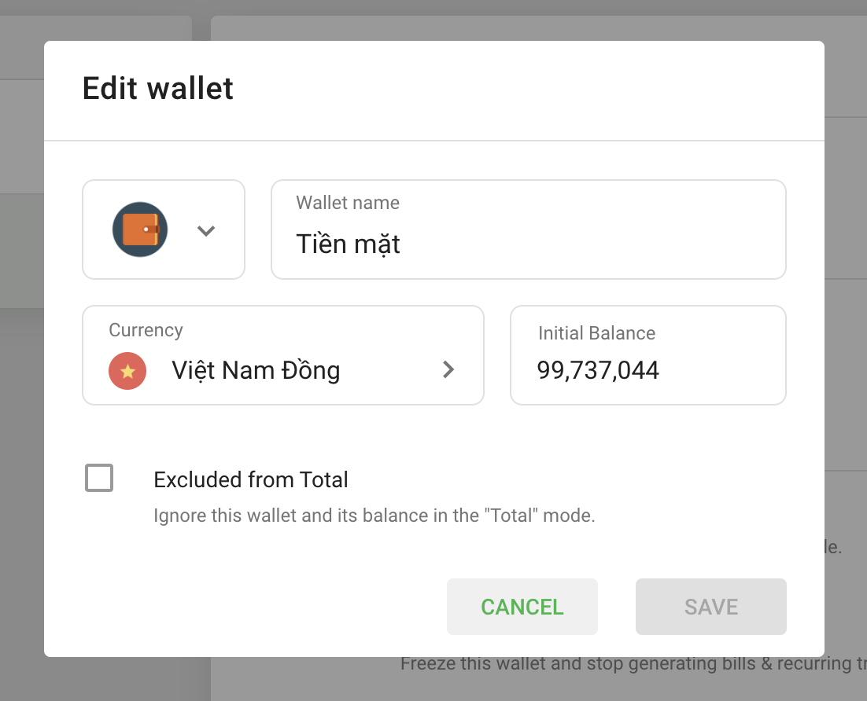
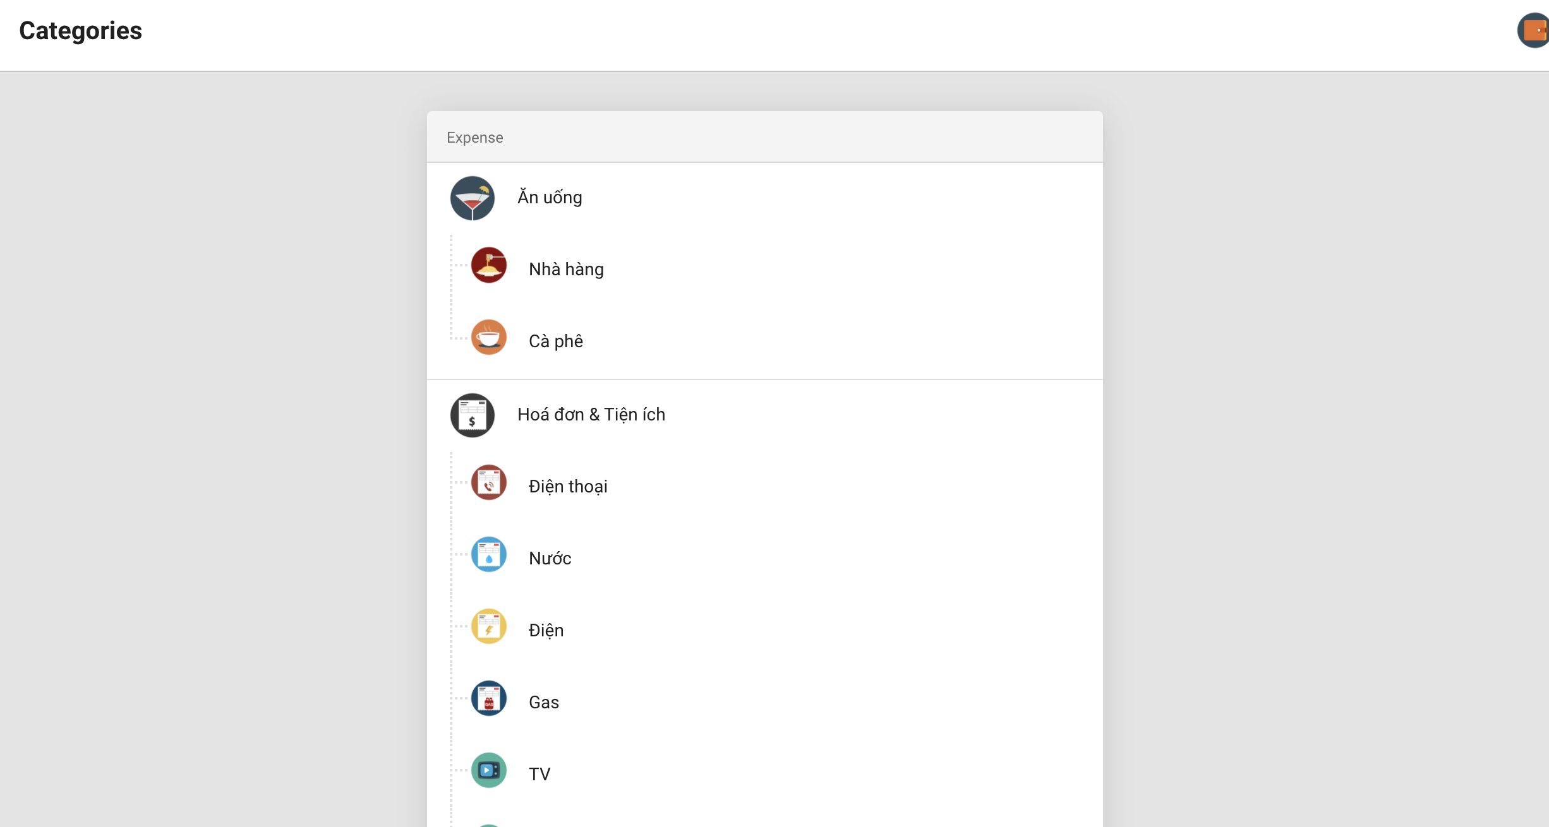
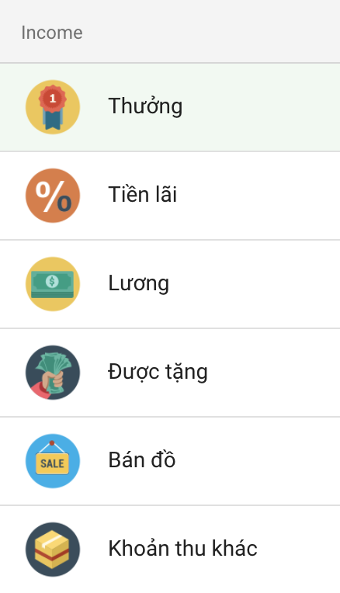
Màn hình chính

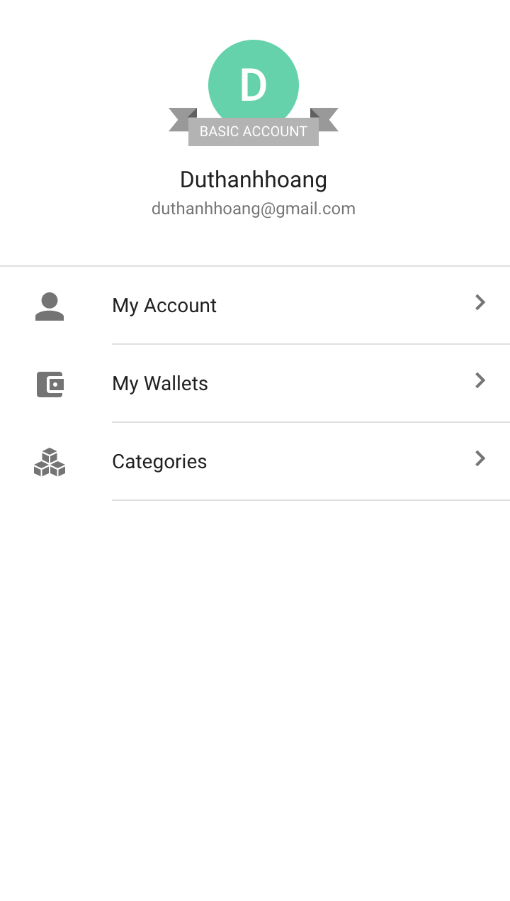
 | Màn hình thêm thu/ chi | Lựa chọn loại chi tiêu

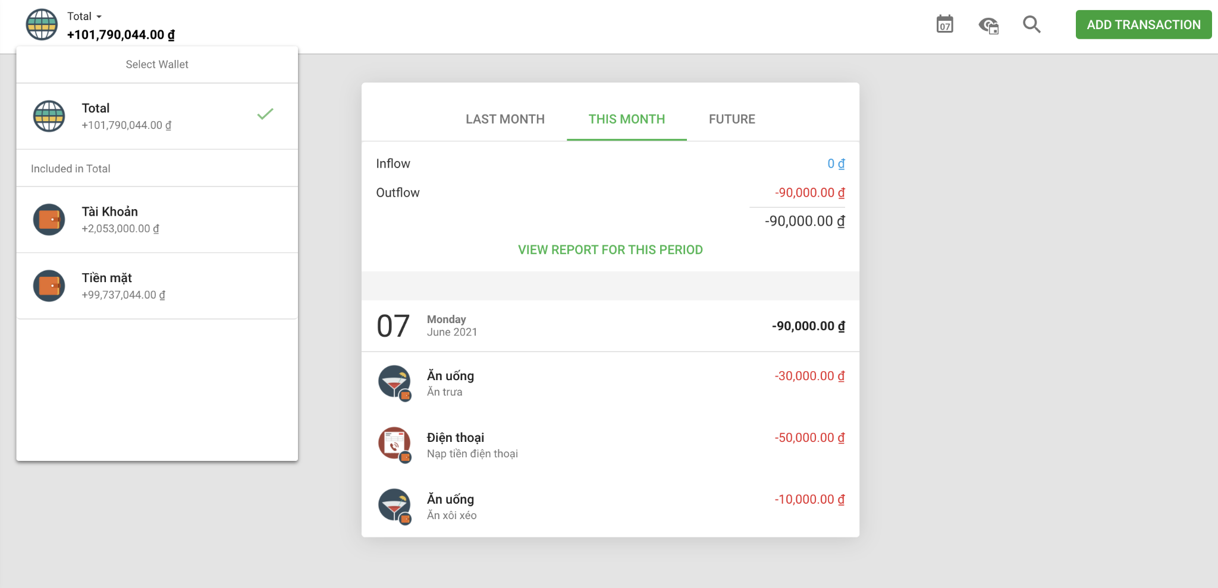
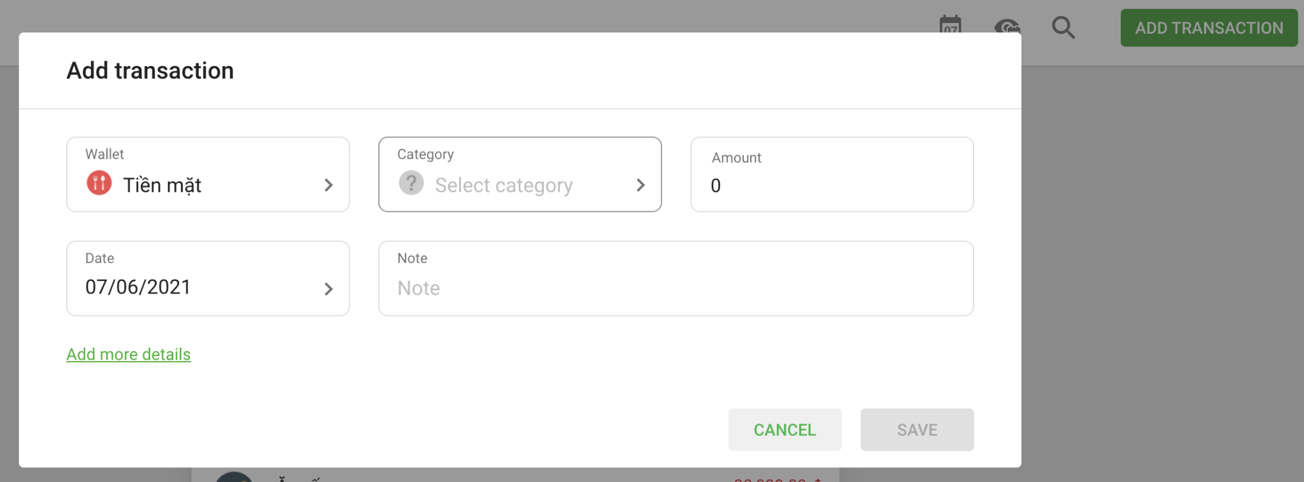
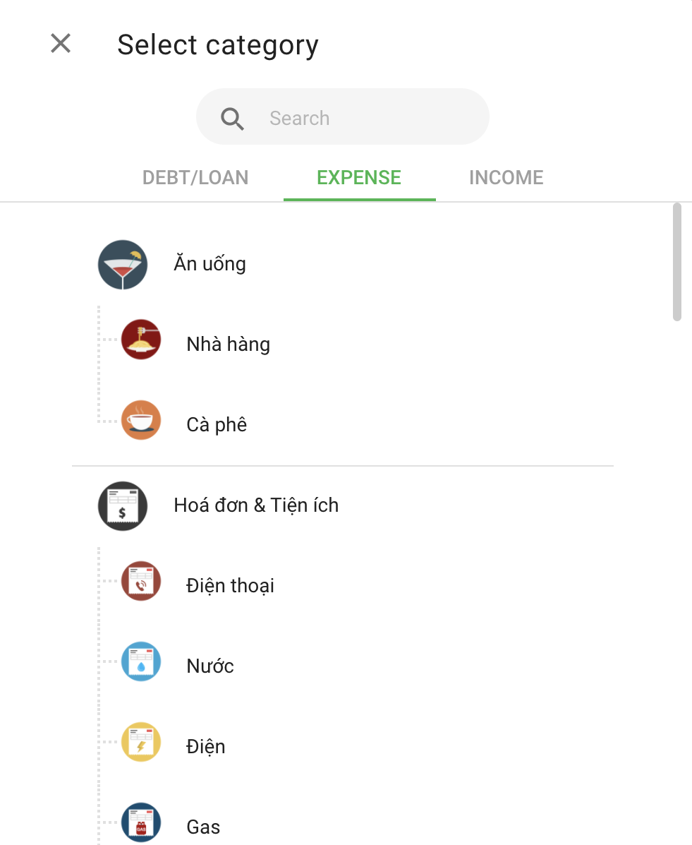
 |  |  | DEBT/LOAN | Cho vay/ Trả nợ
 |  |  | EXPENSE | Tiêu dùng
 |  |  | INCOME | Đầu vào

Quản lý ví tiền

